INITIALIZE
ACC DRY PROJECT


 | Project Name : |  | DAMHEAD_CREEK |  |  | STEP 1 - COMPLETE THE INFORMATIONS IN GENERAL DIMENSION AND CHECK IN 2-CELL DEFINITION
 | Project Number : |  | P1949440 |  |  | STEP 2 - GENERATE THE STD file
 | Date : |  | 2019-12-26 |  |  | STEP 3 - OPEN STD file IN STAADPRO
 |  |  |  |  |  | STEP 4 - RUN MACRO "BUILD_MODEL"
 | Establish by : |  | PAL |  |  | STEP 5 - CHECK THE DUPLICATE BEAMS/NODES AND MERGE
 |  |  |  |  |  | STEP 6 - CHECK THE MODEL IN STAADPRO

1 - GENERAL DIMENSION

 |  | Lenght cell | 16.16 | m | Nbr cell Lenght | 6
 |  | Width cell | 13.605 | m | Nbr cell width | 5

 |  | Level Fan deck | 26.56 | m
 |  | First level | 8.85 | m

 |  | Fan diameter | 11.7 | m

 |  | TOTAL LENGHT | 96.96 | m
 |  | TOTAL WIDTH | 68.025 | m

2 - CELL DEFINITION
STRUCTURE
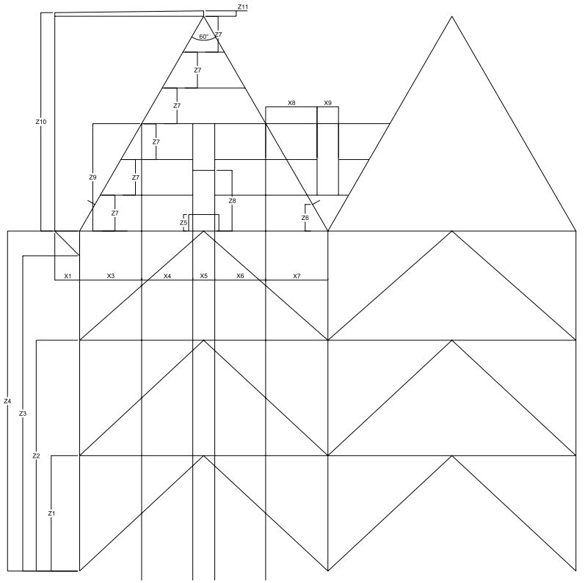

 |  |  |  |  |  |  | HEIGHT PARAMETERS (Z)

 |  |  |  |  |  |  | Z0 | 0.00 | m
 |  |  |  |  |  |  | Z1 | 8.85 | m
 |  |  |  |  |  |  | Z2 | 17.70 | m
 |  |  |  |  |  |  | Z3 | 24.96 | m
 |  |  |  |  |  |  | Z4 | 26.36 | m
 |  |  |  |  |  |  | Z5 | 1.19 | m
 |  |  |  |  |  |  | Z6 | 1.58 | m
 |  |  |  |  |  |  | Z7 | 2.91 | m
 |  |  |  |  |  |  | Z8 | 3.39 | m
 |  |  |  |  |  |  | Z9 | 5.82 | m
 |  |  |  |  |  |  | Z10 | 11.78 | m
 |  |  |  |  |  |  | Z11 | 0.15 | m

 |  |  |  |  |  |  | WIDHT PARAMETERS (X)

 |  |  |  |  |  |  | X1 | -1.40 | m
 |  |  |  |  |  |  | X2 | 0.00 | m
 |  |  |  |  |  |  | X3 | 3.36 | m
 |  |  |  |  |  |  | X4 | 2.83 | m
 |  |  |  |  |  |  | X5 | 1.23 | m
 |  |  |  |  |  |  | X6 | 2.83 | m
 |  |  |  |  |  |  | X7 | 3.36 | m
 |  |  |  |  |  |  | X8 | 2.74 | m
 |  |  |  |  |  |  | X9 | 1.23 | m

 |  |  |  |  |  |  | OTHER PARAMETERS

 |  |  |  |  |  |  | ALPHA | 60 | Deg

FANDECK

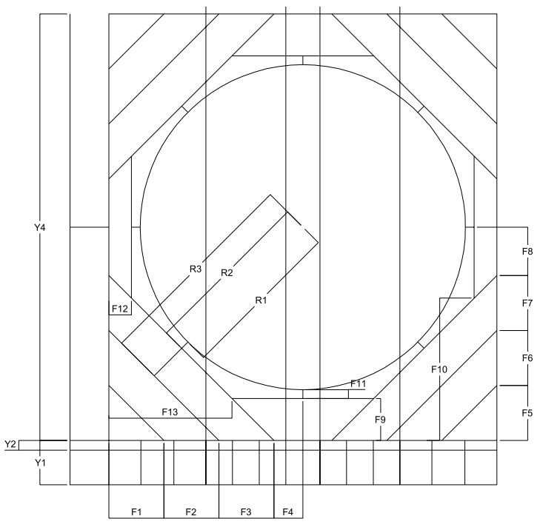
 |  |  |  |  |  |  | LENGHT PARAMETERS (Y)

 |  |  |  |  |  |  | Y1 | -1.60 | m
 |  |  |  |  |  |  | Y2 | -0.35 | m
 |  |  |  |  |  |  | Y3 | 0.00 | m
 |  |  |  |  |  |  | Y4 | 16.16 | m
 |  |  |  |  |  |  | Y5 | 64.10 | m

 |  |  |  |  |  |  | FANDECK PARAMETERS (F)

 |  |  |  |  |  |  | F1 | 2.055 | m
 |  |  |  |  |  |  | F2 | 2.055 | m
 |  |  |  |  |  |  | F3 | 2.055 | m
 |  |  |  |  |  |  | F4 | 0.639 | m
 |  |  |  |  |  |  | F5 | 2.055 | m
 |  |  |  |  |  |  | F6 | 2.055 | m
 |  |  |  |  |  |  | F7 | 2.055 | m
 |  |  |  |  |  |  | F8 | 1.916 | m
 |  |  |  |  |  |  | F9 | 1.915 | m
 |  |  |  |  |  |  | F10 | 5.526 | m
 |  |  |  |  |  |  | F11 | 0.315 | m
 |  |  |  |  |  |  | F12 | 0.638 | m
 |  |  |  |  |  |  | F13 | 4.249 | m

 |  |  |  |  |  |  | FAN PARAMETERS (R)

 |  |  |  |  |  |  | R1 | 5.850 | m
 |  |  |  |  |  |  | R2 | 6.165 | m
 |  |  |  |  |  |  | R3 | 7.618 | m

MOTOR-BRIDGE

 |  |  |  |  |  |  | MOTORBRIDGE PARAMETERS (M)

 |  |  |  |  |  |  | M1 | 1.7 | m
 |  |  |  |  |  |  | M2 | 0.9 | m
 |  |  |  |  |  |  | M3 | 0.4 | m
 |  |  |  |  |  |  | M4 | 6.075 | m
 |  |  |  |  |  |  | M5 | 0.9 | m
 |  |  |  |  |  |  | M6 | 0.3 | m

